要求定義書
要求仕様書

 | 1. システム概要

 |  | 本システムは、一般顧客向けの「商品購入機能」と、店員向けの「在庫・商品管理機能」を備えたWebアプリケーションである。

 | 2. システム構成

 |  | 2.1 Webクライアント構成
 |  | 画面表示: クライアント（PCブラウザ）は、サーバ側で生成された HTML を受信し、商品一覧・在庫情報・注文画面などの Web 画面を表示する。
 |  | UI制御: 入力チェック、ボタン制御、画面遷移などの基本的な操作は JavaScript により実行し、ユーザー操作に応じて画面を動的に更新する。

 |  | 2.2 ネットワーク構成
 |  | 通信プロトコル: クライアント（顧客・店員）と本システム間の通信は、全て HTTPSにより暗号化を行う。
 |  | セッション管理: 認証後の認可制御はサーバー側のセッション管理に基づき、不正なURL直接アクセスを遮断する。

 |  | 2.3 アプリケーション構成
 |  | 保守性と拡張性を確保するため、以下の3層構造（3層アーキテクチャ）を採用する。

 |  | 1. プレゼンテーション層 (Webサーバー): 外部リクエストの受付け、およびレスポンス制御をJSON形式で行う。
 |  | 顧客・店員が利用する Web画面の生成および表示制御を行う。
 |  | 2. ビジネスロジック層 (在庫制御): 在庫引当、金額計算、および排他制御の実行を含む業務ルールを司る。
 |  | 3. データアクセス層 (DB操作): データベースに対する SQL の発行および結果のエンティティ変換を行う。

 |  | 2.4 データベース構成
 |  | データストア: リレーショナルデータベース (RDB) を使用し、データの永続化を行う。
 |  | 主要テーブル: ユーザ情報、商品情報（マスタ）、受注情報、受注明細の各テーブル間で適切なリレーション（外部キー制約）を定義する。

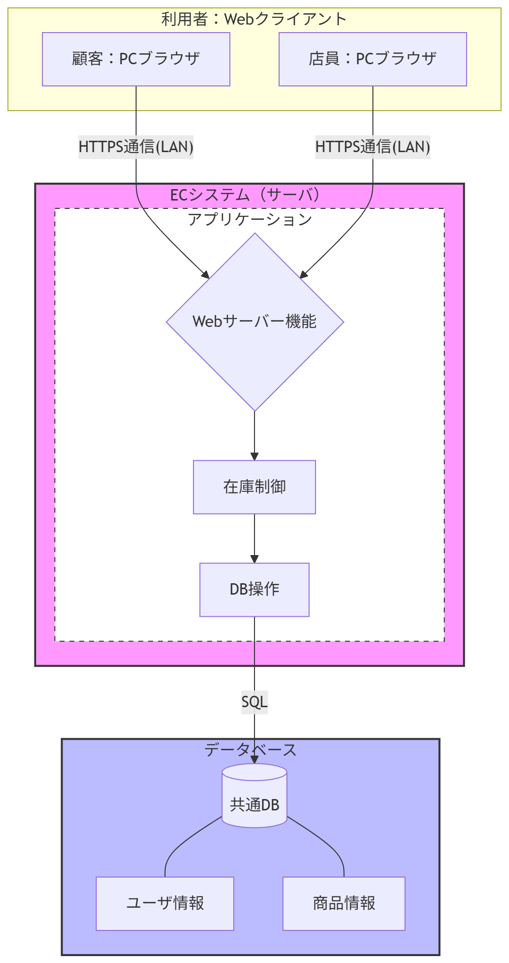

図 2.4-1 システム構成

 | 3. 機能要件

 |  | 3.1 認証・認可
 |  | ユーザー認証: 登録されたIDおよびパスワードによるログイン認証を行う。
 |  | 権限管理: 「顧客」と「店員」を定義し、認可外の機能呼び出し（URL直接入力等）を制限する。

 |  | 3.2 顧客向け機能
 |  | 商品一覧表示: 在庫数に基づく商品リスト表示を行う。欠品時は注文ボタンを無効化する。
 |  | 注文排他制御: 確定時に SELECT FOR UPDATE による行ロックを行い、最新在庫を確認する。不足時はロールバックする。
 |  | 注文二重送信防止: 同一リクエストの重複処理を防止する。

 |  | 3.3 店員向け機能
 |  | 商品情報（マスタ）: 商品情報の新規登録、更新、削除、一覧表示、検索表示、注文情報登録を行う。
 |  | 在庫一括更新: 外部ファイル(バッチファイル)による商品情報の一括更新を行う。
 |  | 一貫性保持: ファイル内の一部データに不備がある場合、全件ロールバックを行う。
 |  | 処理ログ出力: 店員側の操作（商品登録・更新・削除・在庫変更・一括更新）および成功・失敗件数およびエラー詳細をログに記録する。

 |  | 3.4 バリデーション要件
 |  | 不正なデータによるシステムの異常終了やデータ汚染を防ぐため、以下のチェックを必須とする。
 |  | 表 3.4-1 バリデーション要件
 |  | チェック種別 |  |  |  | 内容 |  | 適用箇所
 |  | 型チェック |  |  |  | 全機能 |  | 数値項目に文字が含まれていないか、日付形式が正しいか。
 |  | 必須チェック |  |  |  | 全機能 |  | 商品名、数量、IDなどの必須項目が空でないか。
 |  | 範囲・境界チェック |  |  |  | 注文、在庫更新 |  | 在庫数や単価に「負の数」が入力されていないか。数量が最大購入制限を超えていないか。
 |  | 整合性チェック |  |  |  | 注文、バッチ投入 |  | 指定された商品IDがDBに実在するか。
 |  | file形式チェック |  |  |  | 一括バッチ |  | 許可されていない拡張子や、規定外のレイアウトのファイルではないか。

 | 4. 業務フローシーケンス

 |  | 本システムの業務フローは、顧客の購入処理と店員による商品管理を中心に構成されており、これを示したのが本シーケンス図である。
 |  | 顧客・店員は認証後にそれぞれの権限に応じた画面へ遷移し、顧客は商品一覧、店員は在庫情報を確認・更新できる。
 |  | 顧客の注文時には在庫確認から注文登録までをトランザクションで処理し、在庫変動や商品追加・削除は商品一覧へ即時反映される。

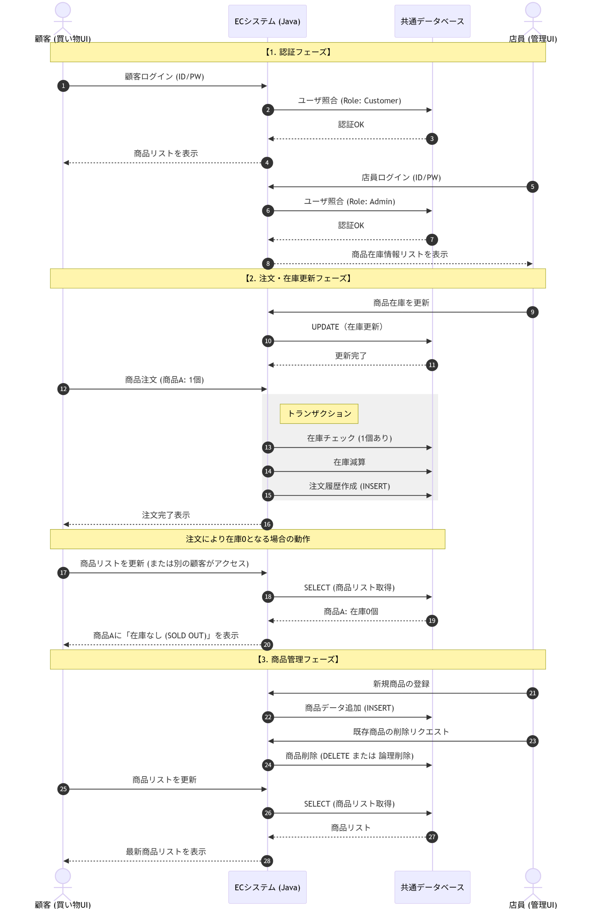

図 4.3 業務フローシーケンス

 | 5. データ定義

 |  | 本システムで取り扱う主要データについて、顧客側（注文データ）および店側（商品データ）の構造を以下に示す。

 |  | 5.1 顧客側データ
 |  | （1）受注データ（orders テーブル）
 |  |  | 受注データは「1 回の注文」を表し、注文時点の顧客情報および金額情報を保持する。
 |  |  | 注文確定時にサーバ側で採番・生成され、注文履歴の参照に利用される。
 |  |  | 表 5.1-1 受注データ
 |  |  | 項目 |  |  | 説明 | 型 |  |  | 説明
 |  |  | order_id |  |  | 注文ID | INT (PK) |  |  | システム採番(ユニーク値)
 |  |  | order_date |  |  | 注文日時 | DATETIME |  |  | 注文時のタイムスタンプ
 |  |  | total_amount |  |  | 合計金額 | INT |  |  | 注文全体の合計金額
 |  |  | customer_name |  |  | 顧客氏名 | VARCHAR(100) |  |  | 顧客氏名フルネーム
 |  |  | customer_email |  |  | アドレス | VARCHAR(255) |  |  | 顧客メールアドレス
 |  |  | shipping_address |  |  | 配送先 | TEXT |  |  | 配送先住所

 |  | （2）注文明細データ（order_items テーブル）
 |  |  | 注文明細は「1 回の注文に含まれる各商品」を表し、1 商品につき 1 行の明細を作成する。
 |  |  | 商品名・価格は注文時点の情報を保持し、後日の参照時に整合性を保つ。
 |  |  | 表 5.1-2 注文明細データ
 |  |  | 項目 |  |  | 説明 | 型 |  |  | 説明
 |  |  | order_item_id |  |  | 明細ID | INT (PK) |  |  | 注文明細ID
 |  |  | order_id |  |  | 親注文ID | INT (FK) |  |  | 親の注文ID（order_id）
 |  |  | product_id |  |  | 商品ID | INT (FK) |  |  | 商品ID
 |  |  | product_name |  |  | 商品名 | VARCHAR(100) |  |  | 商品名
 |  |  | price |  |  | 価格 | INT |  |  | 商品の価格
 |  |  | quantity |  |  | 数量 | INT |  |  | 注文数量

 |  | （3）顧客注文データイメージ(ordersテーブル、order_items テーブル）
{
"order": {
"order_id": 10001, // 注文ID
"order_date": "2025-02-15 14:32:10", // 注文日時
"total_amount": 4580, // 合計金額
"customer_name": "山田 太郎", // 顧客氏名
"customer_email": "taro.yamada@example.com",// 顧客メールアドレス
"shipping_address": "大阪府吹田市〇〇1-2-3" // 配送先住所
},
"order_items": [
{
"order_item_id": 1, // 注文明細ID
"order_id": 10001, // 親注文ID（order.order_id）
"product_id": 2001, // 商品ID
"product_name": "ボールペン（黒）", // 商品名
"price": 180, // 単価
"quantity": 2 // 数量
},
{
"order_item_id": 2,
"order_id": 10001,
"product_id": 2003,
"product_name": "ノート（A5）",
"price": 320,
"quantity": 3
}
]
}

 |  | 5.2 店員側データ
 |  | （1）商品データ（products テーブル）
 |  |  | 商品データは店員が管理する商品マスタであり、顧客向けの商品一覧表示および在庫管理に利用する。
 |  |  | 最小限の項目で構成し、商品削除は物理削除ではなくフラグ管理とする。
 |  |  | 表 5.2-1 商品データ
 |  |  | 項目 |  |  | 説明 | 型 |  |  | 説明
 |  |  | product_id |  |  | 商品ID | INT (FK) |  |  | 商品ID
 |  |  | product_name |  |  | 商品名 | VARCHAR(100) |  |  | 商品名
 |  |  | price |  |  | 価格 | INT |  |  | 商品の価格
 |  |  | stock |  |  | 在庫数 | INT |  |  | 在庫数
 |  |  | is_active |  |  | 操作 | INT |  |  | 表示フラグ(1:登録/0:削除)

 |  | （2）店員商品データイメージ(productsテーブル）
{
"product": {
"product_id": 2003, // 商品ID
"product_name": "ノート（A5）", // 商品名
"price": 320, // 販売価格
"stock": 40, // 在庫数
"is_active": 1 // 表示フラグ（1:表示、0:非表示）
}
}

 | 6. 実装上の必須ルール

 |  | システム安全動作のために、実装時に必ず守らなければならない技術的ルールを定義する。

 |  | トランザクション: orders・order_items の登録および在庫減算は同一トランザクションで実行し、いずれかが失敗した場合は全てロールバックすること。
 |  | ID採番: クライアントから送信された order_id / order_item_id は信用せず、サーバ側で採番し直すこと。
 |  | 商品情報の正本: product_name・price の正本は商品マスタとし、クライアント送信値は使用しないこと。
 |  | 排他制御: 在庫更新時は対象商品に対してロック（SELECT FOR UPDATE 等）を取得し、同時更新を防止すること。

 | 7. 非機能要求

 |  | 性能・拡張性・セキュリティ・可用性など、システムを安定して運用するために必要な品質要件を定義する。

 |  | 表 7-1 非機能要求一覧
 |  | 分類 |  |  | 要求事項 |  | 内容
 |  | 性能 |  |  | 応答時間 |  | 商品一覧表示や注文処理は、リクエストから 2秒以内 に完了すること。
 |  | 拡張性 |  |  | 在庫増への対応 |  | 商品数が1万件、同時アクセスが20人まで増加しても耐えられる設計にすること。
 |  | 保守性 |  |  | ログ保管期間 |  | 操作ログ・エラーログは1年間保管すること。保存期間を超えたログは自動削除すること。
 |  | 信頼性 |  |  | バックアップ |  | データベースは1日1回バックアップを取得し、30日間保管すること。保存期間を超えたバックアップは自動削除すること。
 |  | セキュリティ |  |  | 暗号化と防御 |  | ・HTTPSによる通信の暗号化。
 |  |  |  |  |  |  | ・パスワードはハッシュ化してDBに保存し、平文で保存しない。

 | 8. 開発環境・技術要件

 |  | システム構築において遵守すべき技術的条件を示す。

 |  | 開発言語: Java 17を使用すること。
 |  | フレームワーク: Spring Boot を使用すること。
 |  | データベース: MySQL を使用すること。
 |  | ブラウザ対応: 最新の Google Chrome および Microsoft Edge で正常に動作すること。

 | 9. 各工程の成果物一覧

 |  | 本システム開発における各工程（設計・コード・試験）の成果物と、その概要を一覧を以下に示す。

 |  | 表 9.1 成果物一覧
 |  | 成果物名 |  |  |  |  |  |  | 内容
 |  | 設計 |  | 画面 |  | 画面仕様 |  |  | 入力項目、ボタン動作、遷移先、エラーメッセージなど
 |  |  |  |  |  | 画面遷移図 |  |  | 画面同士のつながりを図示
 |  |  |  | アプリ |  | 各機能仕様 |  |  | 機能の目的、入力／出力、処理の概要
 |  |  |  |  |  | 機能処理フロー |  |  | 各機能毎の処理の概要、正常系／異常系の流れ
 |  |  |  |  |  | クラス図(UML) |  |  | クラスの役割と関係性（依存・関連・継承など）
 |  |  |  |  |  | バリデーション仕様 |  |  | 必須チェック、桁数、形式、相関チェックなど
 |  |  |  | DB |  | データ設計 |  |  | テーブル一覧、役割、主要項目の説明
 |  |  |  |  |  | ER図 |  |  | テーブル間のリレーション（1対多など）を図示
 |  |  |  | 通信 |  | インタフェース仕様 |  |  | サーバ/クライアント間のJsonリクエスト／レスポンス項目、HTTPSヘッダ仕様
 |  | コード |  |  |  | GitHubリポジトリ |  |  | ソースコード一式、ディレクトリ構成、ライブラリ等を含む
 |  |  |  |  |  | コード品質 |  |  | コード規約チェック結果、原則としてビルド時にワーニングが発生しないこと
 |  | 試験 |  |  |  | 試験仕様書 |  |  | 試験項目番号、試験観点（正常系／異常系）、入力値、操作手順、期待結果、実施結果（OK/NG）
 |  |  |  |  |  | 試験マトリクス |  |  | 観点（正常／異常／境界値／権限など）と試験条件網羅を証明するもの
 |  |  |  |  |  | バッチファイル |  |  | 試験実行用バッチファイル
 |  |  |  |  |  | 不具合管理表 |  |  | 事象、原因、修正内容、修正日、修正者

設計参考資料
設計参考資料

 | 物理構成
顧客用ブラウザ
(HTML/JavaScreipt)
店員用ブラウザ(HTML/JavaScreipt)
サーバ側PC
LAN
DB
(MySQL)
ECシステムアプリケーション (Java 17、Spring Boot)
クライアント側PC

 | ブラウザ構成例

 |  | frontend/
 |  | ├── common/ (共通エリア)
 |  | │ ├── css/ (共通デザイン：ボタンの色、フォントなど)
 |  | │ └── js/ (共通処理：Authへのログインチェックなど)
 |  | │
 |  | ├── customer/ (顧客側：Customer_顧客機能)
 |  | │ ├── index.html (商品一覧画面)
 |  | │ ├── order.html (注文入力画面)
 |  | │ └── js/ (注文ボタンを押した時の動き)
 |  | │
 |  | └── admin/ (店員側：Admin_管理機能)
 |  | ├── dashboard.html (管理トップ画面)
 |  | ├── stock_update.html (在庫更新画面)
 |  | └── js/ (CSV読み込みや更新処理の動き)

 | アプリ構成例(クラス図・ファイル)

 |  | com.example.system
 |  | ├── common (共通・設定エリア)
 |  | │ ├── CommonUtils.java (共通機能：便利な道具)
 |  | │ └── AuthManager.java (認証認可：ログイン・権限確認)
 |  | │
 |  | ├── customer (顧客側パッケージ)
 |  | │ ├── CustomerDomain.java (Customer_顧客機能：顧客操作の全体管理)
 |  | │ ├── controller
 |  | │ │ └── OrderController.java (注文受付：画面からのリクエスト)
 |  | │ ├── service
 |  | │ │ └── OrderService.java (注文ロジック：在庫・金額の判断)
 |  | │ ├── repository
 |  | │ │ └── OrderRepository.java (注文データ保存：保存の窓口)
 |  | │ └── entity
 |  | │ └── OrderEntity.java (注文データ：情報の入れ物)
 |  | │
 |  | └── admin (店員側パッケージ)
 |  | ├── AdminDomain.java (Admin_管理機能：管理業務の全体管理)
 |  | ├── controller
 |  | │ └── AdminController.java (管理受付：店員操作の受付)
 |  | ├── service
 |  | │ └── ProductService.java (管理ロジック：一括更新の手順)
 |  | ├── repository
 |  | │ └── ProductRepository.java (商品データ保存：読み書きの窓口)
 |  | └── entity
 |  | └── ProductEntity.java (商品データ：情報の入れ物)

